Gráficos Q2016
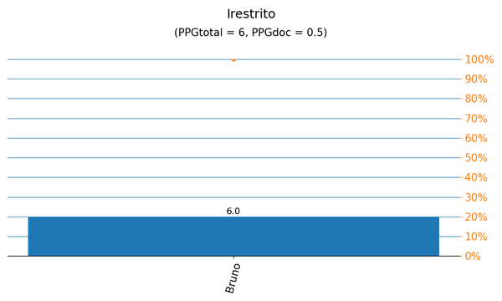
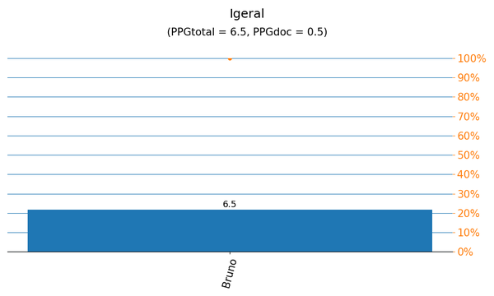

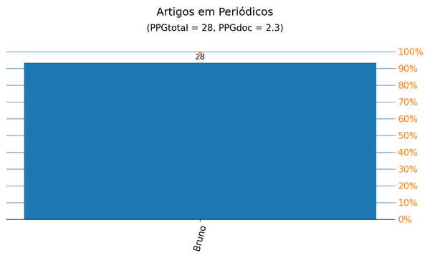
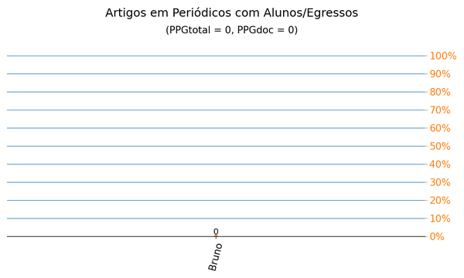

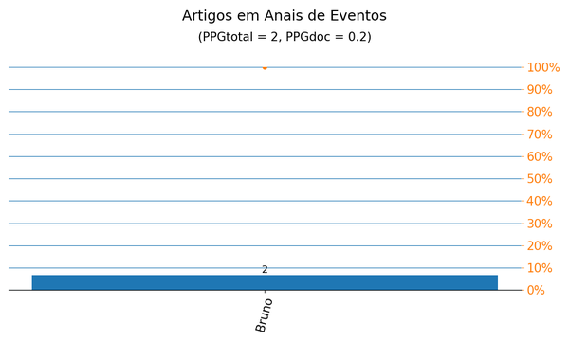
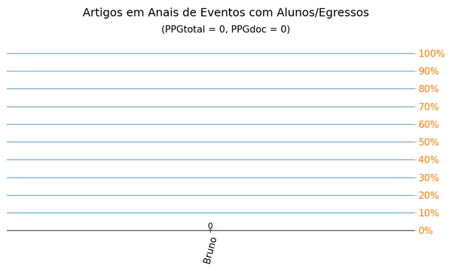

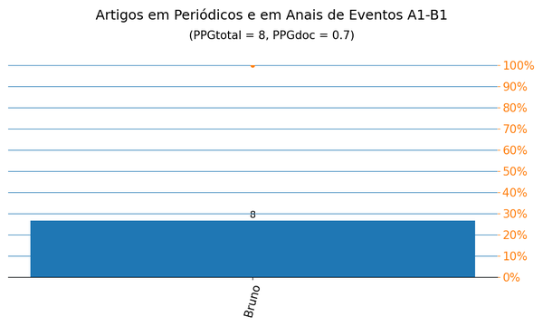
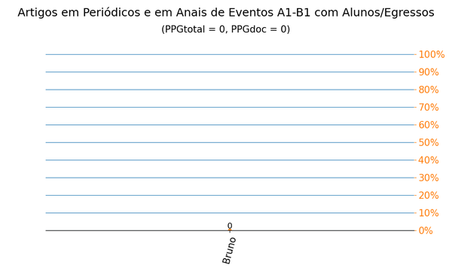

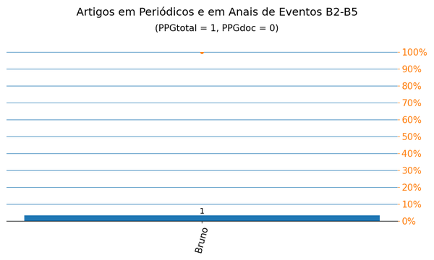
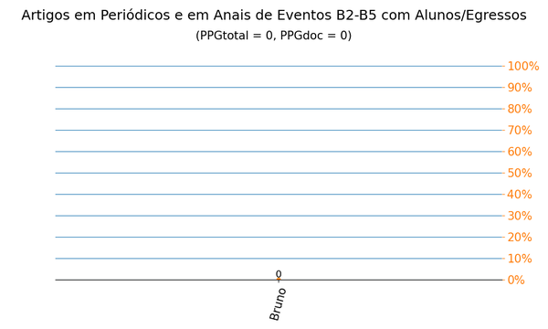

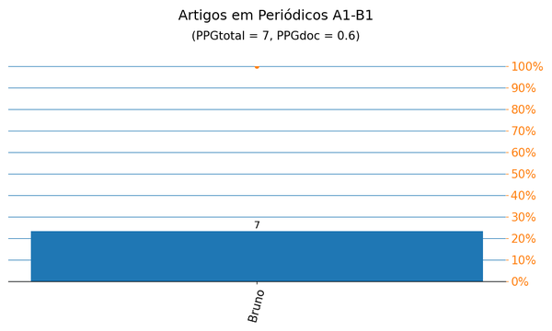
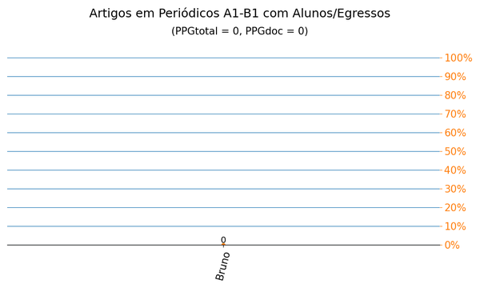

Gráficos Q2019
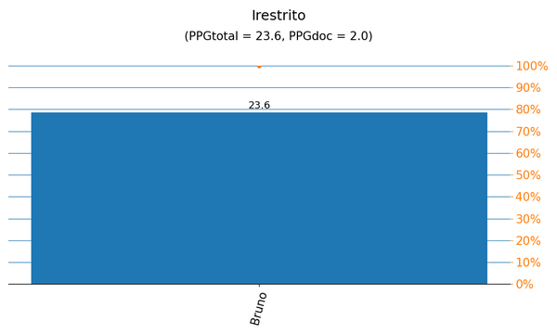


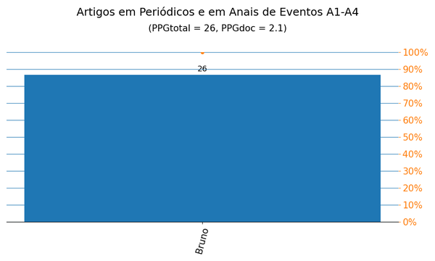
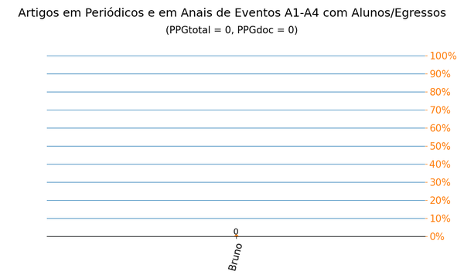

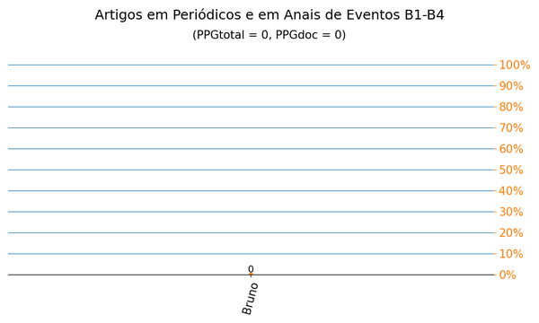


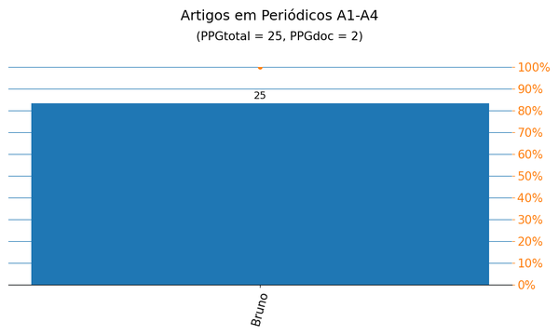
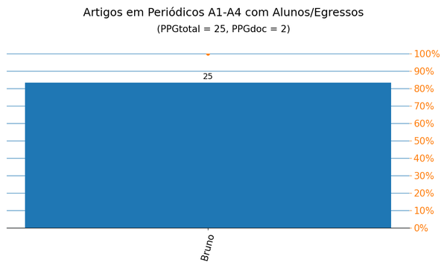

Anais|PPG
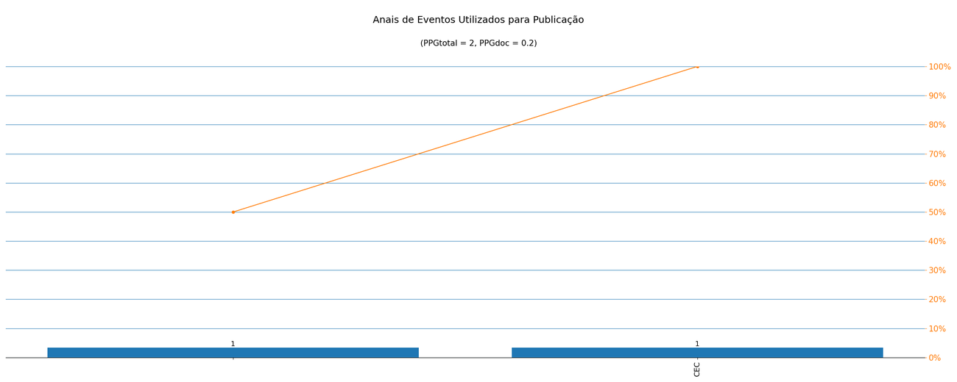
Nome de Publicação | Sigla | Qualis CC 2016 | Qualis 2019 | Quantidade | Porcentagem
*2017 INTERNATIONAL JOINT CONFERENCE ON NEURAL NETWORKS (IJCNN) |  | - | - | 1 | 50.0%
IEEE CONGRESS ON EVOLUTIONARY COMPUTATION | CEC | A1 | A1 | 1 | 50.0%

Métrica CC 2016 | Qtd. | Qtd. %
Quantidade de eventos diferentes | 2 | 100.0%
Quantidade de eventos A1-B1 | 1 | 50.0%
Quantidade de eventos B2-B5 | 0 | 0%
Quantidade de eventos Não Qualis | 1 | 50.0%

Métrica 2019 | Qtd. | Qtd. %
Quantidade de eventos diferentes | 2 | 100.0%
Quantidade de eventos A1-A4 | 1 | 50.0%
Quantidade de eventos B1-B4 | 0 | 0%
Quantidade de eventos Não Qualis | 1 | 50.0%

Periódicos|PPG
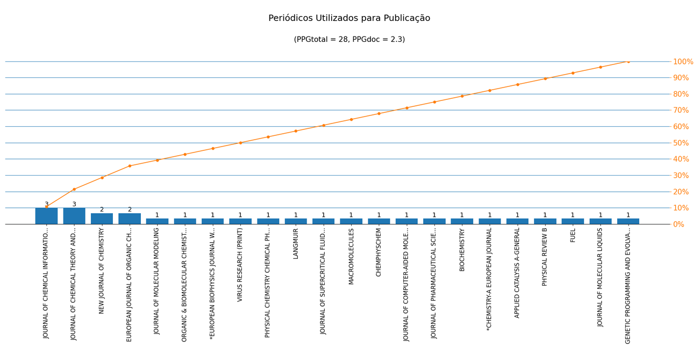
Nome de Publicação | ISSN | Qualis CC 2016 | Qualis 2019 | Scopus 2019 | Quantidade | Porcentagem
JOURNAL OF MOLECULAR MODELING | 1610-2940 | A2 | - | - | 1 | 3.6%
EUROPEAN JOURNAL OF ORGANIC CHEMISTRY | 1434-193X | - | A3 | - | 2 | 7.1%
NEW JOURNAL OF CHEMISTRY | 1144-0546 | - | A2 | - | 2 | 7.1%
JOURNAL OF CHEMICAL INFORMATION AND MODELING | 1549-9596 | - | A1 | - | 3 | 10.7%
JOURNAL OF MOLECULAR LIQUIDS | 0167-7322 | - | A1 | - | 1 | 3.6%
FUEL | 0016-2361 | - | A1 | - | 1 | 3.6%
PHYSICAL REVIEW B | 2469-9950 | B2 | A2 | - | 1 | 3.6%
JOURNAL OF CHEMICAL THEORY AND COMPUTATION | 1549-9618 | B1 | A1 | - | 3 | 10.7%
APPLIED CATALYSIS A-GENERAL | 0926-860X | - | A1 | - | 1 | 3.6%
*CHEMISTRY-A EUROPEAN JOURNAL | 0947-6539 | - | - | - | 1 | 3.6%
BIOCHEMISTRY | 0006-2960 | - | A3 | - | 1 | 3.6%
JOURNAL OF COMPUTER-AIDED MOLECULAR DESIGN | 0920-654X | - | A2 | - | 1 | 3.6%
JOURNAL OF PHARMACEUTICAL SCIENCES | 0022-3549 | - | A2 | - | 1 | 3.6%
ORGANIC & BIOMOLECULAR CHEMISTRY | 1477-0520 | - | A2 | - | 1 | 3.6%
CHEMPHYSCHEM | 1439-4235 | - | A2 | - | 1 | 3.6%
MACROMOLECULES | 0024-9297 | - | A1 | - | 1 | 3.6%
JOURNAL OF SUPERCRITICAL FLUIDS | 0896-8446 | - | A2 | - | 1 | 3.6%
LANGMUIR | 0743-7463 | B1 | A1 | - | 1 | 3.6%
PHYSICAL CHEMISTRY CHEMICAL PHYSICS | 1463-9076 | B1 | A2 | - | 1 | 3.6%
VIRUS RESEARCH (PRINT) | 0168-1702 | - | A3 | - | 1 | 3.6%
*EUROPEAN BIOPHYSICS JOURNAL WITH BIOPHYSICS LETTERS | 1432-1017 | - | - | - | 1 | 3.6%
GENETIC PROGRAMMING AND EVOLVABLE MACHINES | 1389-2576 | B1 | A3 | - | 1 | 3.6%

Métrica CC 2016 | Qtd. | Qtd. %
Quantidade de periódicos diferentes | 22 | 100.0%
Quantidade de periódicos A1-B1 | 5 | 22.7%
Quantidade de periódicos B2-B5 | 1 | 4.5%
Quantidade de periódicos Não Qualis | 16 | 72.7%

Métrica 2019 | Qtd. | Qtd. %
Quantidade de periódicos diferentes | 22 | 100.0%
Quantidade de periódicos A1-A4 | 19 | 86.4%
Quantidade de periódicos B1-B4 | 0 | 0.0%
Quantidade de periódicos Não Qualis | 3 | 13.6%

